Sin ContraEscalon
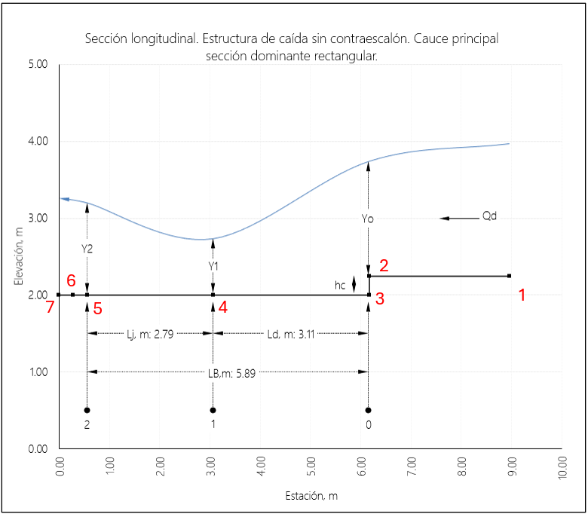
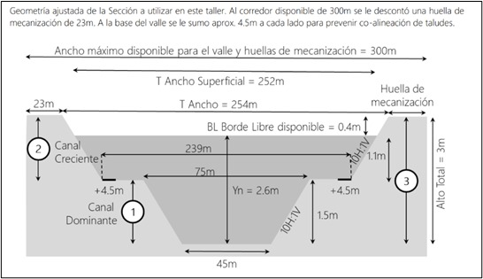
 | Factor Coal. | 0.01 | Parámetro | Abscisa, m | z fondo, m | Elev, m | Abscisa, m | z fondo, m | Seccion | Abscisa | z fondo, m
 | x | 1075206.298 | Final | 0 | 2.000 | 3.26 | 0.000 | 2.000 | Seccion 7 | 8.960 | 0.000
 | y | 1573308.72 | Vert | 0.279 | 2.000 | 3.36 | 0.279 | 2.000 | Seccion 6 | 8.681 | 0.000
 | z | 70 | Y2 | 0.557 | 2.000 | 3.20 | 0.557 | 2.000 | Seccion 5 | 8.403 | 0.000
 | s | 0.0008445 | Y1 | 3.065 | 2.000 | 2.74 | 3.065 | 2.000 | Seccion 4 | 5.895 | 0.000
 |  |  | Yo | 6.174 | 2.240 | 3.74 | 6.174 | 2.000 | Seccion 3 | 2.797 | -0.240
 |  |  | Inicio | 8.960 | 2.242 | 3.97 | 6.174 | 2.240 | Seccion 2 | 2.787 | -0.002
 |  |  |  |  |  |  | 8.960 | 2.242 | Seccion 1 | 0.000 | 0.000
Seccion 1 | Abs | Elev | S | E
1000 | 0.000 | 70.000 | 0 | 71.500
 |  |  | 1 | 71.500
2.787 |  |  | 1.01 | 70.000
 |  |  | 46 | 70.000
 |  |  | 46.01 | 71.500
 |  |  | 47.01 | 71.500

Seccion 2 | Abs | Elev | S | E
997.213 | 2.787 | 69.995 | 0.00 | 71.495
 |  |  | 1.00 | 71.495 |  | 0.000 | 70.000
0.010 |  |  | 1.01 | 69.995 |  | 2.787 | 69.995
 |  |  | 46.00 | 69.995 |  | 2.797 | 69.756
 |  |  | 46.01 | 71.495 |  | 5.895 | 69.753
 |  |  | 47.01 | 71.495 |  | 8.403 | 69.751
 |  |  |  |  |  | 8.681 | 69.751
Seccion 3 | Abs | Elev | S | E |  | 8.960 | 69.750
997.203 | 2.797 | 69.756 | 0 | 71.256
 |  |  | 1 | 71.256
3.098 |  |  | 1.01 | 69.756
 |  |  | 46 | 69.756
 |  |  | 46.01 | 71.256
 |  |  | 47.01 | 71.256

Seccion 4 | Abs | Elev | S | E
994.105 | 5.895 | 69.753 | 0 | 71.253
 |  |  | 1 | 71.253
2.508 |  |  | 1.01 | 69.753
 |  |  | 46 | 69.753
 |  |  | 46.01 | 71.253
 |  |  | 47.01 | 71.253

Seccion 5 | Abs | Elev | S | E
991.597 | 8.403 | 69.751 | 0.000 | 71.251
 |  |  | 1.000 | 71.251
0.279 |  |  | 1.010 | 69.751
 |  |  | 46.000 | 69.751
 |  |  | 46.010 | 71.251
 |  |  | 47.010 | 71.251

Seccion 6 | Abs | Elev | S | E
991.319 | 8.681 | 69.751 | 0.000 | 71.251
 |  |  | 1.000 | 71.251
0.279 |  |  | 1.010 | 69.751
 |  |  | 46.000 | 69.751
 |  |  | 46.010 | 71.251
 |  |  | 47.010 | 71.251

Seccion 7 | Abs | Elev | S | E
991.040 | 8.960 | 69.750 | 0.000 | 71.250
 |  |  | 1.000 | 71.250
991.040 |  |  | 1.010 | 69.750
 |  |  | 46.000 | 69.750
 |  |  | 46.010 | 71.250
 |  |  | 47.010 | 71.250

Seccion 0 | Abs | Elev | S | E
0 | 1000.000 | 68.913 | 0 | 70.413
 |  |  | 1 | 70.413
0.000 |  |  | 1.01 | 68.913
 |  |  | 46 | 68.913
 |  |  | 46.01 | 70.413
 |  |  | 47.01 | 70.413

Con ContraEscalon
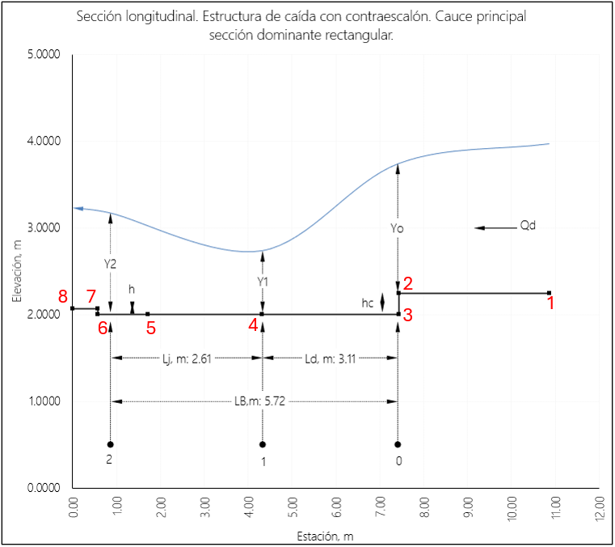
 | Factor Coal. | 0.01 | Parámetro | Abscisa, m | z fondo, m | Elev, m | Abscisa, m | z fondo, m | Seccion | Abscisa | z fondo, m
 | x | 1075206.298 | Final | 0 | 2.000 | 3.23 | 0.000 | 2.067 | Seccion 8 | 10.868 | 0.000
 | y | 1573308.72 | Y2 | 0.858 | 2.000 | 3.17 | 0.572 | 2.067 | Seccion 7 | 10.306 | 0.067
 | z | 70 | Vert | 1.716 | 2.000 | 3.05 | 0.572 | 2.000 | Seccion 6 | 10.296 | 0.000
 | s | 0.0008445 | Y1 | 4.328 | 2.000 | 2.74 | 1.716 | 2.000 | Seccion 5 | 9.152 | 0.000
 |  |  | Yo | 7.436 | 2.240 | 3.74 | 4.328 | 2.000 | Seccion 4 | 6.540 | 0.000
 |  |  | Inicio | 10.868 | 2.243 | 3.97 | 7.436 | 2.000 | Seccion 3 | 3.442 | -0.240
 |  |  |  |  |  |  | 7.436 | 2.240 | Seccion 2 | 3.432 | -0.003
Seccion 1 | Abs | Elev | S | E |  |  | 10.868 | 2.243 | Seccion 1 | 0.000 | 0.000
1000 | 0.000 | 70.000 | 0 | 71.500
 |  |  | 1 | 71.500
3.432 |  |  | 1.01 | 70.000
 |  |  | 46 | 70
 |  |  | 46.01 | 71.5
 |  |  | 47.01 | 71.5

Seccion 2 | Abs | Elev | S | E
996.568 | 3.432 | 69.994 | 0.000 | 71.494
 |  |  | 1.000 | 71.494 |  | 0.000 | 70.000
0.010 |  |  | 1.010 | 69.994 |  | 3.432 | 69.994
 |  |  | 46.000 | 69.994 |  | 3.442 | 69.754
 |  |  | 46.010 | 71.494 |  | 6.540 | 69.752
 |  |  | 47.010 | 71.494 |  | 9.152 | 69.750
 |  |  |  |  |  | 10.296 | 69.749
Seccion 3 | Abs | Elev | S | E |  | 10.306 | 69.816
996.558 | 3.442 | 69.754 | 0.000 | 71.254 |  | 10.868 | 69.815
 |  |  | 1.000 | 71.254 |  | 1000.000 | 69.815
3.098 |  |  | 1.010 | 69.754
 |  |  | 46.000 | 69.754
 |  |  | 46.010 | 71.254
 |  |  | 47.010 | 71.254

Seccion 4 | Abs | Elev | S | E
993.460 | 6.540 | 69.752 | 0.00 | 71.252
 |  |  | 1.00 | 71.252
2.612 |  |  | 1.01 | 69.752
 |  |  | 46.00 | 69.752
 |  |  | 46.01 | 71.252
 |  |  | 47.01 | 71.252

Seccion 5 | Abs | Elev | S | E
990.848 | 9.152 | 69.750 | 0.00 | 71.250
 |  |  | 1.00 | 71.250
1.144 |  |  | 1.01 | 69.750
 |  |  | 46.00 | 69.750
 |  |  | 46.01 | 71.250
 |  |  | 47.01 | 71.250

Seccion 6 | Abs | Elev | S | E
989.704 | 10.296 | 69.749 | 0.00 | 71.249
 |  |  | 1.00 | 71.249
0.010 |  |  | 1.01 | 69.749
 |  |  | 46.00 | 69.749
 |  |  | 46.01 | 71.249
 |  |  | 47.01 | 71.249

Seccion 7 | Abs | Elev | S | E
989.694 | 10.306 | 69.816 | 0 | 71.316
 |  |  | 1 | 71.316
0.562 |  |  | 1.01 | 69.816
 |  |  | 46 | 69.816
 |  |  | 46.01 | 71.316
 |  |  | 47.01 | 71.316

Seccion 8 | Abs | Elev | S | E
989.132 | 10.868 | 69.815 | 0.000 | 71.315
 |  |  | 1.000 | 71.315
989.132 |  |  | 1.010 | 69.815
 |  |  | 46.000 | 69.815
 |  |  | 46.010 | 71.315
 |  |  | 47.010 | 71.315

Seccion 0 | Abs | Elev | S | E
0.000 | 1000.000 | 68.979 | 0.000 | 70.479
 |  |  | 1.000 | 70.479
0.000 |  |  | 1.010 | 68.979
 |  |  | 46.000 | 68.979
 |  |  | 46.010 | 70.479
 |  |  | 47.010 | 70.479

